Sheet1
 | CÔNG TY TNHH TM DV VPP PHƯƠNG NAM
 | Địa chỉ: P5-06 KDC Phi Long5, Nguyễn Văn Linh ,Bình Hưng ,Bình Chánh
 | Điện thoại: (08)3758.4761 - 3758 3302 Fax: (08) 37583302 Email: phuongnam@vpppn.com Website: www.vppp.com

BẢNG BÁO GIÁ VĂN PHÒNG PHẨM

Kính gửi : Công ty TNHH Mekelong VN
Địa chỉ : Đường 12, KCX Tân Thuận, P.Tân Thuận Đông, Quận 7,TP.HCM
ĐT : 3770 0058/59 Fax :
Người nhận: Chị Vượng
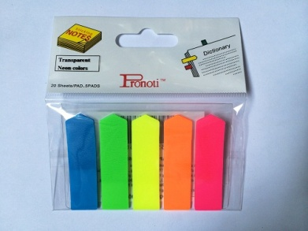
STT | TÊN HÀNG | ĐVT | SỐ LƯỢNG | ĐƠN GIÁ | THÀNH TiỀN
1 | Giấy ghi chú 5màu mũi tên Pronoti | Xấp | 1 | 12,000 | 12,000
CỘNG |  |  |  |  | 12,000
TỔNG CỘNG |  |  |  |  | 12,000

Quý công ty xem xét báo giá như trên. Mọi thắc mắc xin vui lòng liên hệ: (08)37584761 _ Kim Anh: 0908 44 64 82
Ghi chú:
* Xuất xứ: Hàng giao đúng theo nguồn gốc và xuất xứ của từng mặt hàng
* Giao hàng: Trong vòng 3 ngày hoặc linh động (trừ chủ nhật, ngày lễ) kể từ ngày nhận được Đơn đặt hàng

 |  |  |  | Ngừoi lập phiếu
 |  |  |  | (Ký và ghi rõ họ tên)

 |  |  | Huỳnh Thị Trúc Ly

